상품제안서
에코라이프 랜턴 높이조절 지팡이 BA110 | 상품코드: F29302

 |  |  |  |  |  |  | 02-412-0044 | www.easy1.co.kr
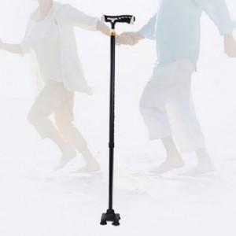

【상세/제작정보】 | 기본수량 미만 인쇄시 비용 추가.

【인쇄/포장옵션】 | 레이저 / 포장지포장

【공급단가】 | 수량 | 90~ | 270~ | 450~ | 1,000~ | 3,000~
*VAT별도 | 단가 | 13,920원 | 13,680원 | 13,340원 | 13,100원 | 12,760원

【상품 URL】 | https://dev.easy1.co.kr:443/src/goods_detail.php?gdno=29302

